26.10.2026
TOP CHECK LIST |  |  |  |  |  | DRI: Luis Guillermo Gonzalez Carrillo
 |  |  |  |  |  | Confirm: Gerardo Morales Salazar
Line | Item | Elemento de inspeccion | Especificaciones | Valor/Foto | Acciones | Periodo de verificación | Comentarios adicionales
TOP | Línea | Línea completa | Presion de aire principal : 0.40-0.60 MPa | 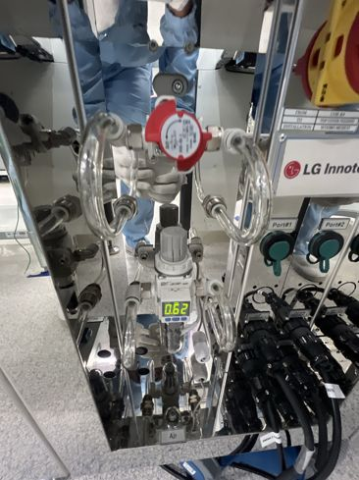 | Se revisó la presión de aire principal en el regulador de entrada: marca 0.62 MPa | cada 12 hrs | La presión queda 0.02 MPa arriba del rango (0.40-0.60 MPa); ajustar el regulador o reportar a facilidades si la línea viene alta
 | Línea | Línea completa | Verificar estado de los grippers de las maquinas: | 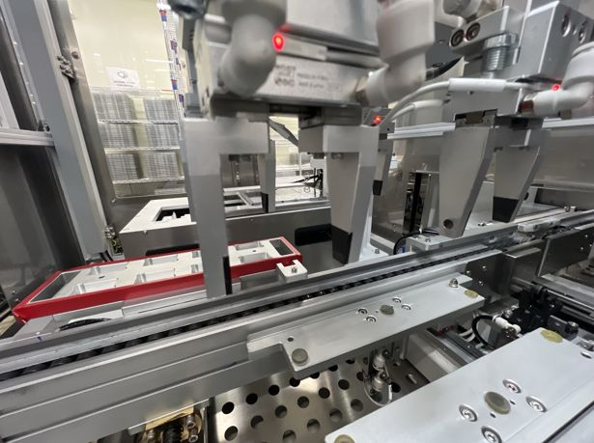 | Se revisaron los grippers: dedos completos y alineados, sin golpes ni flojedad, con sus puntas de agarre en buen estado | cada 12 hrs
 | Línea | Línea completa | Master sample al inicio de turno | 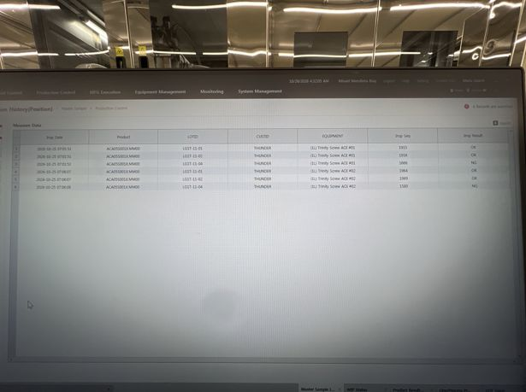 | Se realizó la validación de master sample en las AOI #01 y #02 y quedó reflejada en el GMES (25/10, 07:01-07:06): las muestras OK salieron OK y la muestra NG (LG1T-11-04) fue detectada como NG | cada 24 hrs (tolerancia de 3 hrs) | Siguiente validación antes de las 07:06 del 26/10 (tolerancia de 3 h)
 | Fastening | Fastening 1, 2, 3, 4 | Screw Bit en buenas condiciones: | 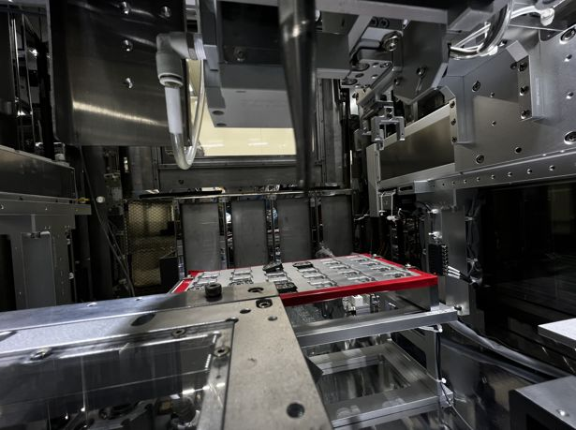 | Se revisó el screw bit: punta en buen estado, sin desgaste ni despostilladuras; no se han generado NG por el bit | cada 2 dias
 | Fastening | Fastening 1, 2, 3, 4 | Correcta alineación del Screw Bit: | 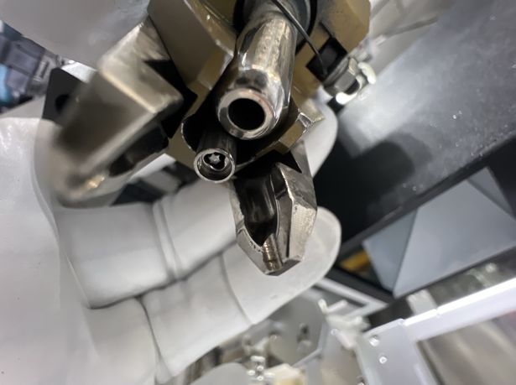 | Se verificó la alineación del bit: queda centrado en la boquilla, a la altura correcta y sin juego lateral | cada 3er dia
 | Fastening | Fastening 1, 2, 3, 4 | Presion del prepostato (60-65MPa ) | 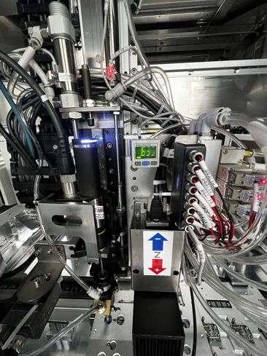 | Se verificó el vacío del presostato de succión del tornillo: marca -63.6 kPa, dentro del rango de 60-65 (tolerancia de ±3) | cada 12 hrs(rango de -3MPa/+3MPa)
 | Fastening | Fastening 1, 2, 3, 4 | Condicion del tubo de succion: | 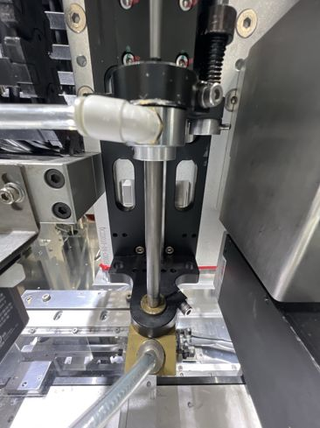 | Se revisó el tubo de succión: sin fisuras, golpes ni deformación; boquilla y conexiones bien sujetas y sin fugas | cada mes
 | Fastening | Fastening 1, 2, 3, 4 | Condicion de los filtros del Screw | 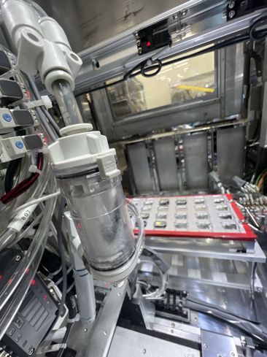 | Se revisó el filtro de vacío del Screw y se hizo cambio por uno nuevo | cada 2 o 3 meses dependiendo las condiciones de los filtros | El filtro anterior tenía acumulación de residuo gris oscuro dentro del vaso y en el elemento
 | Fastening | Fastening 1, 2, 3, 4 | Condicion de las mangueras del recorrido del tornillo | 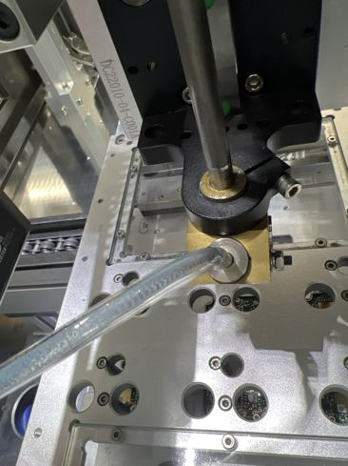 | Se revisó la manguera del recorrido del tornillo: sin dobleces ni desgaste, bien conectada a la boquilla y sin fugas; el tornillo recorre sin atorarse | se tiene que hacer cada 3 meses el cambio de las mangueras
 | Fastening | Fastening 1, 2, 3, 4 | La operación del feeder es la correcta: | 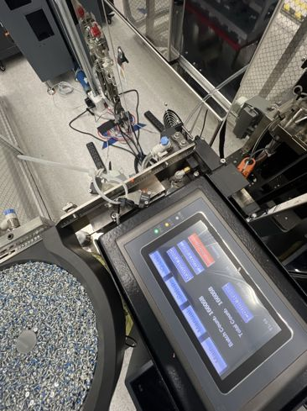 | Se verificó la operación del feeder: tazón con tornillos suficientes, alimentación continua hacia el riel sin atascos ni tornillos cruzados y pantalla sin alarmas (contador 166,058) | cada 3 o 4 dias | La pantalla del feeder tiene la fecha desfasada (marca 2026-09-02); ajustar el reloj si se usa para registros
 | Tim Dispensing | TIM Dispensing | Revision de presion de mangueras (Parte superior 0.200MPSI-0.300MPSI) (Parte inferior 2.2-3.5 BAR) |  | Se revisaron los sensores de presión de las mangueras del TIM (parte superior e inferior), sin fugas en mangueras ni en conexiones | cada 2 dias
 | Tim Dispensing | TIM Dispensing | Verificar que el cambio de la valvula se haya realizado | 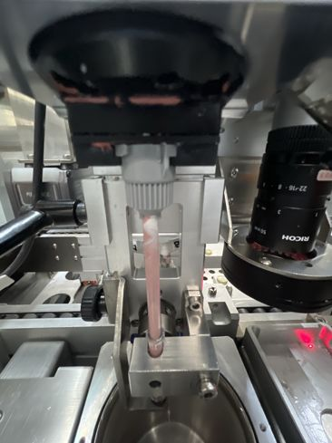 | Se realizó el cambio del kit de válvula de dispensado; válvula y mezclador quedaron bien instalados, sin fugas ni escurrimientos de TIM | cada 2 dias en la primera calibracion de dia | Cambio de kit de válvula realizado el 26/10/26 a las 12:15. Siguiente cambio el 28/10/26 (cada 2 días), en la primera calibración del día

